李海涛
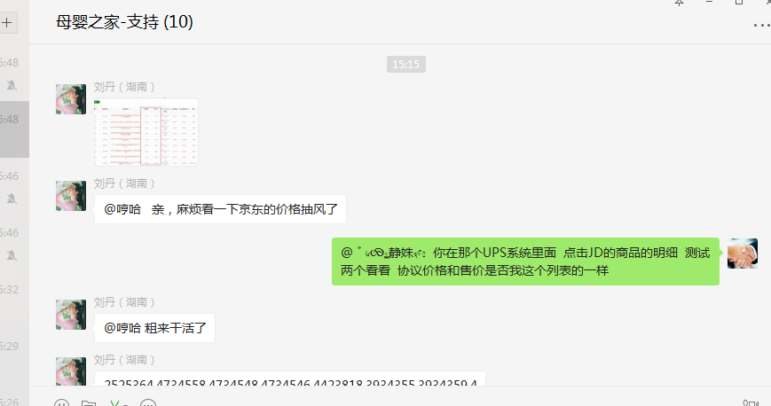
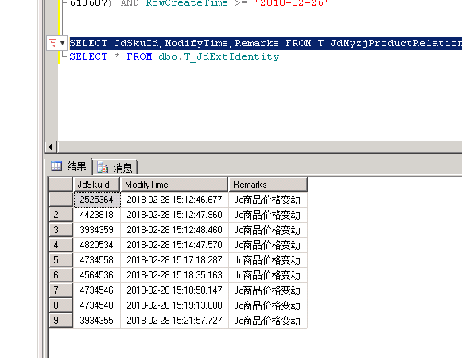
时间 | 问题 | 提出人 | 责任人/分配人 | 问题分类 | 解决状态 | 备注

2018-02-02 | 1、订单商品 629542 成本有误 | 吕海琴 | 李海涛 | 需求 | 已处理 | 未导入成本，重新导入，系统后台手动审核成功
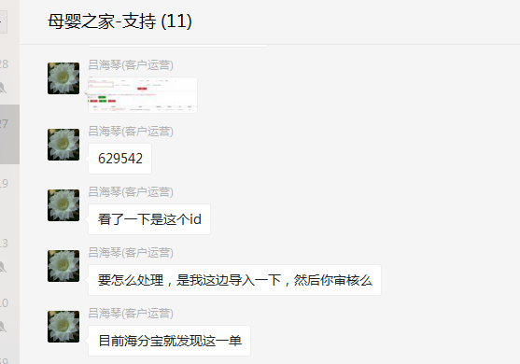

 | 2、这个配置一下 ：物流：中翼国际 快递100对接码： chnexp | 吕海琴 | 李海涛 | 需求 | 已处理

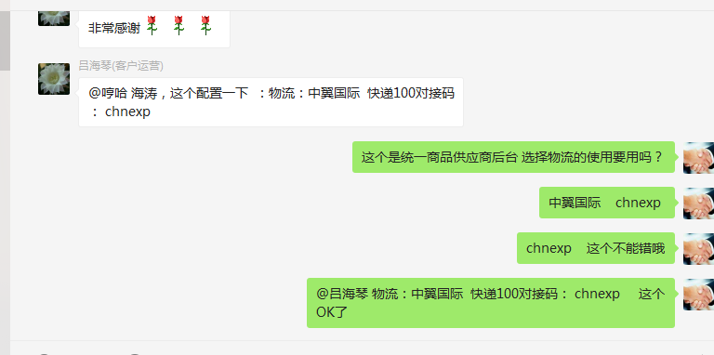

2018-02-04 | 1、拉去2018年1月份订单、商品数据 | 张龙云 | 李海涛 | 需求 | 已处理
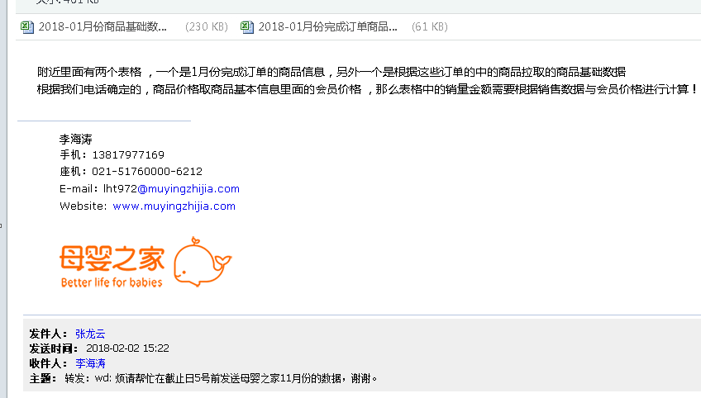

2018-02-05 | 1、拉取指定商品指定数据 | 袁楚 | 李海涛 | 需求 | 已处理

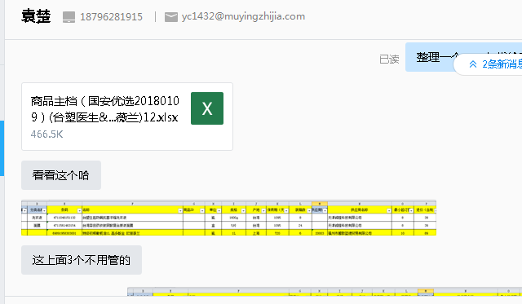

 | 2、京东商品明细图片不显示问题 | 朱伟 | 李海涛 | BUG | 已处理 | 修复发布

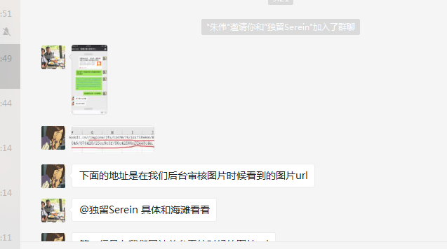

 | 3、拉取近6个月有购买记录，近1个月未购买的(Nutrilon诺优能 Aptamil爱他美) | 朱伟 | 李海涛 | 需求 | 已处理
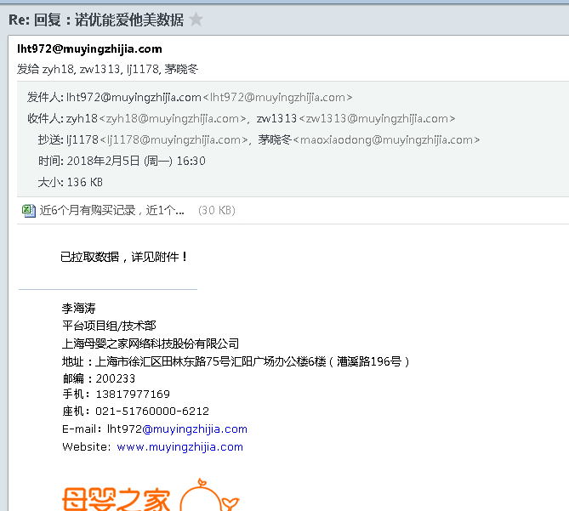

2018-02-07 | 1、加入商品提示“礼品订单已结束” | 唐敏 | 李海涛 | 咨询 | 已处理 | 礼品订单为商品名称，缓存未及时更新

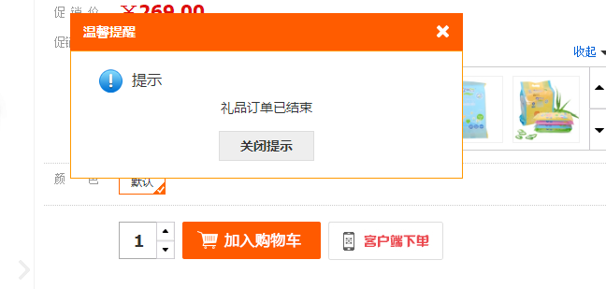

 | 2、网安新增关键词屏蔽 | 邹艳红 | 李海涛 | 需求 | 已处理

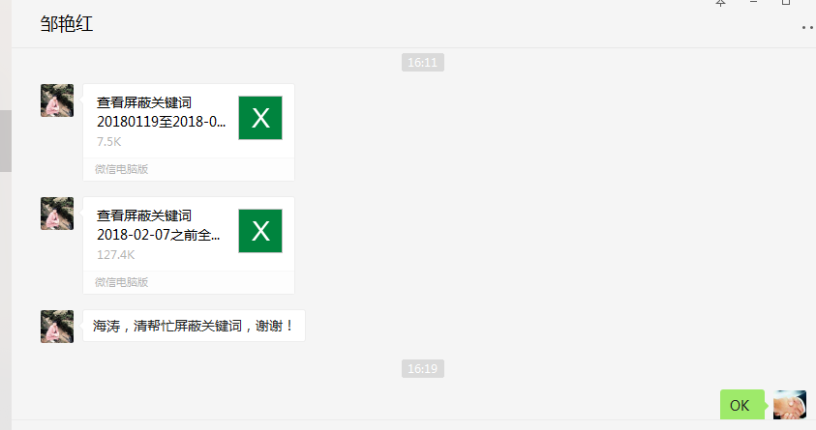

2018-02-09 | 1、供应商后台新增物流 快递100编码：chnexp 中翼国际物流 | 吕海琴 | 李海涛 | 需求 | 已处理
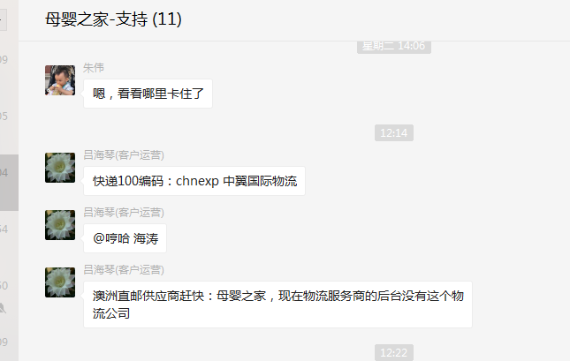

2018-02-10 | 1、 354303 此会员当时是张灵伟手动修改客户为白金卡会员的，但是后台会根据幸运星计算，现在客户等级还是回到了金卡，麻烦帮客户添加幸运星，让客户达到白金卡会员，谢谢！ | 陈雨龙 | 李海涛 | BUG | 已处理
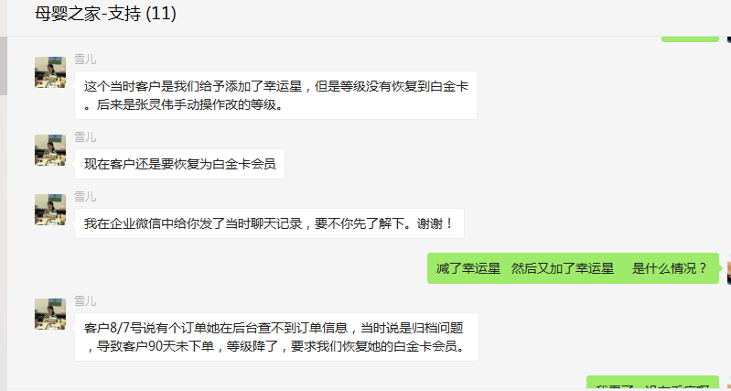


2018-02-12 | 1、公司名称：雪豆齐服饰（上海）有限公司，这个商家密码忘记了，收不到验证码，麻烦帮我处理一下 |  | 谭挺 | 李海涛 | 需求 | 已处理
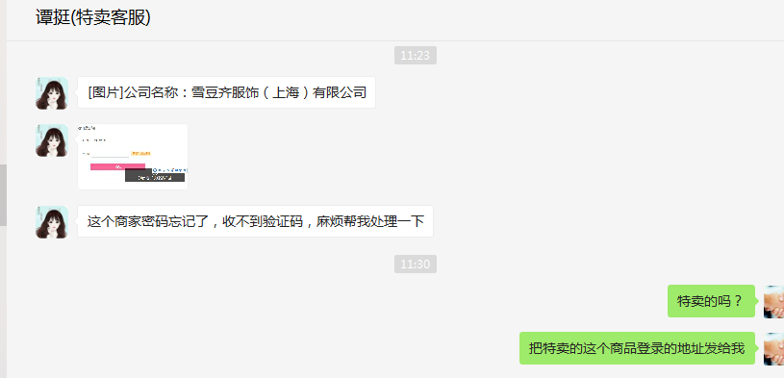

2018-02-13 | 1、这2个促销 点了审核没反应，点开启提示未审核 | 唐敏 | 李海涛 | BUG | 已解决

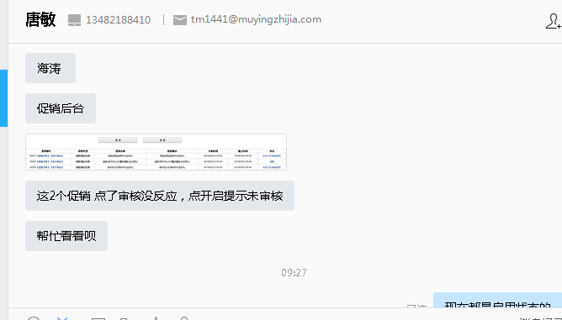

2018-02-24 | 1、网安登录数据采集30W条 | 邹艳红 | 李海涛 | 需求 | 已处理

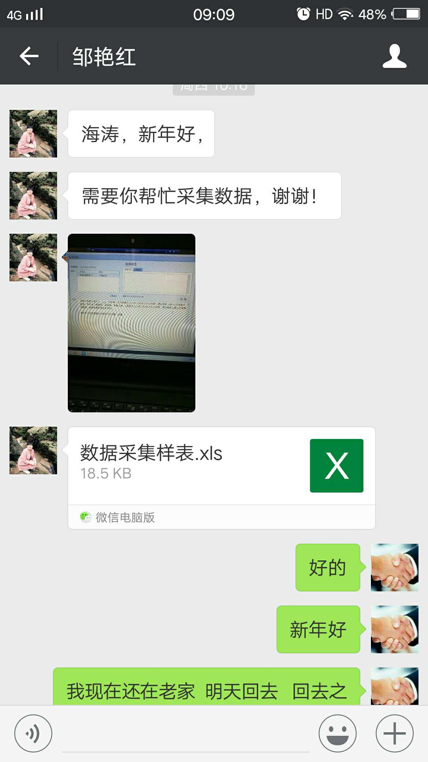

 | 2、11980752 此单麻烦修改订单单价为158元，订单总金额也是158元，麻烦帮忙修改，谢谢！ | cyl9031 | 李海涛 | 需求 | 已处理
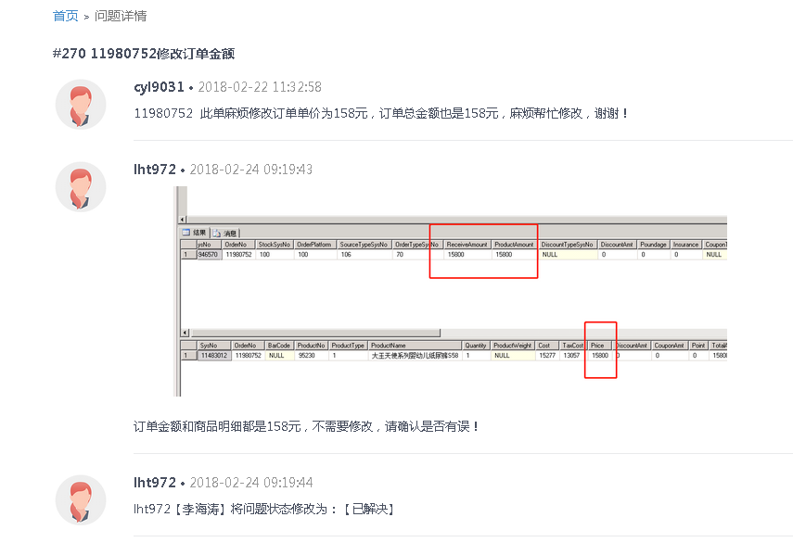

 | 3、关于京东费用调整事宜 | 刘丹 | 李海涛 | 需求 | 已处理

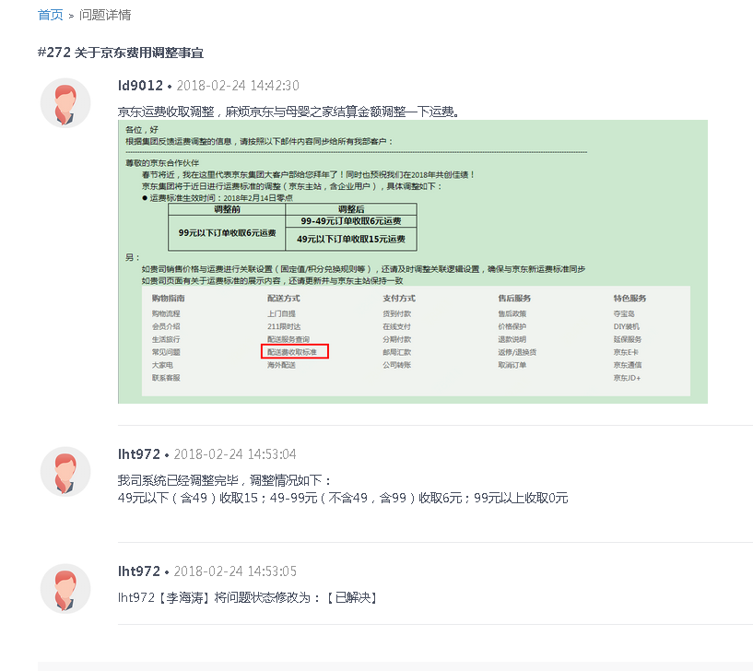

 | 4、11973763 采购结算价为0，麻烦处理一下谢谢 | 刘丹 | 李海涛 | 需求 | 已处理

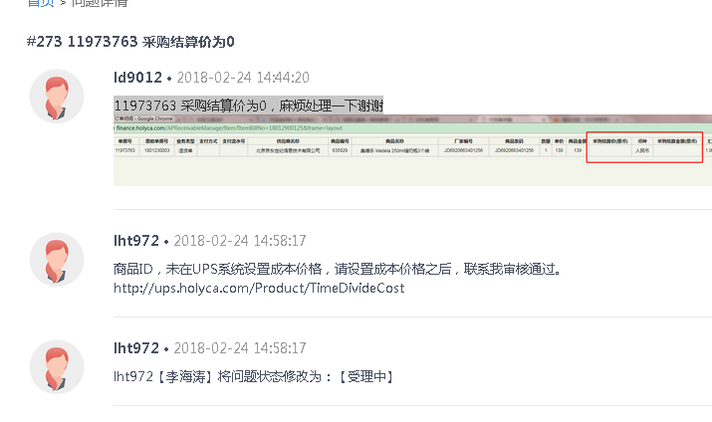

2018-02-26 | 1、海涛，新年好！ 551018 此会员今天宝贝币兑换的券在帐户中未查到，麻烦核实下是什么情况未返回，客户要求今天处理好，谢谢！ | 雪儿 | 李海涛 | BUG | 已处理 | 已补发劵到客户账户

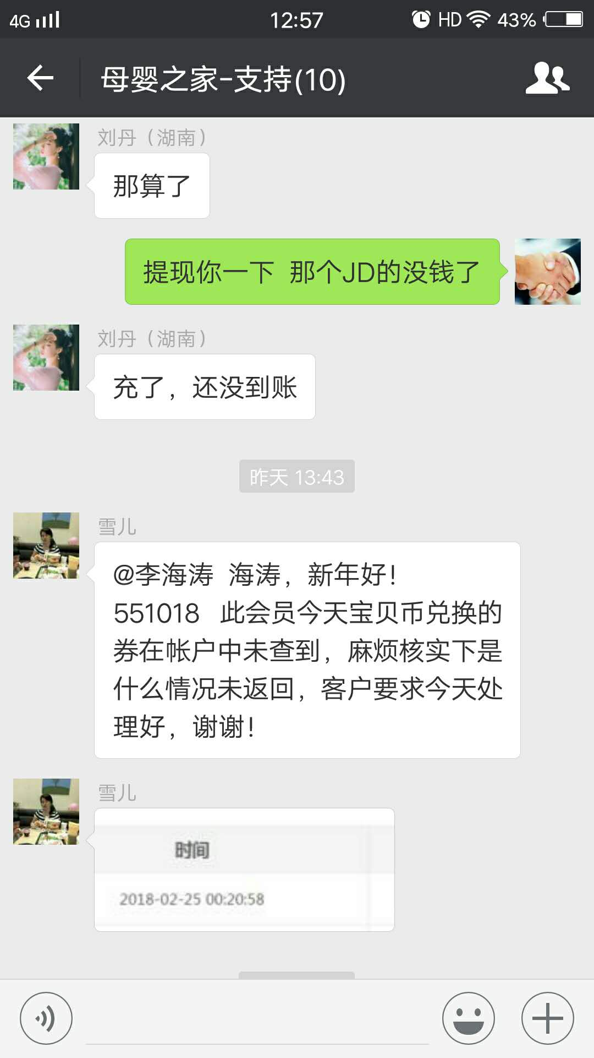

 | 2、将兼职人员 王奎 的报警电话号码恢复到白名单，以接受报警信息 | 王奎 | 李海涛 | 需求 | 已处理

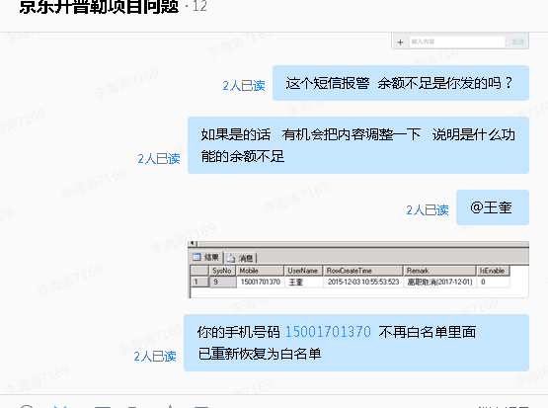

 | 3、特卖商家登录后台密码错误，用绑定手机找密码，提示短信发送失败，麻烦帮忙处理一下，谢谢。登录帐户名：657645538 供就商名称：雪豆齐服饰（上海）有限公司 | 谭挺 | 李海涛 | BUG | 已处理
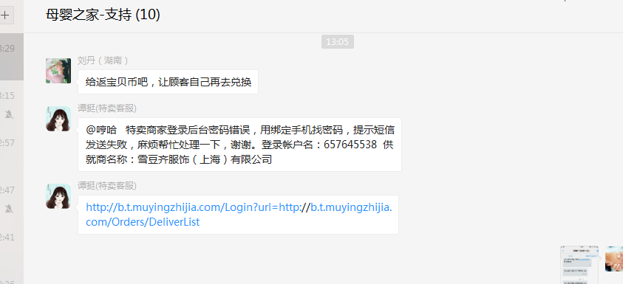

 | 4、商品成本技术审核 | 吕海琴 | 李海涛 | 需求 | 已处理
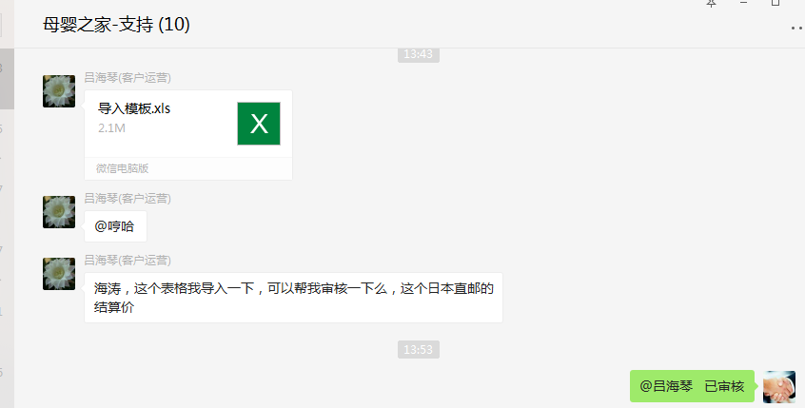

2018-02-27 | 1、拉取京东商品明细 | 刘丹 | 李海涛 | 需求 | 已处理

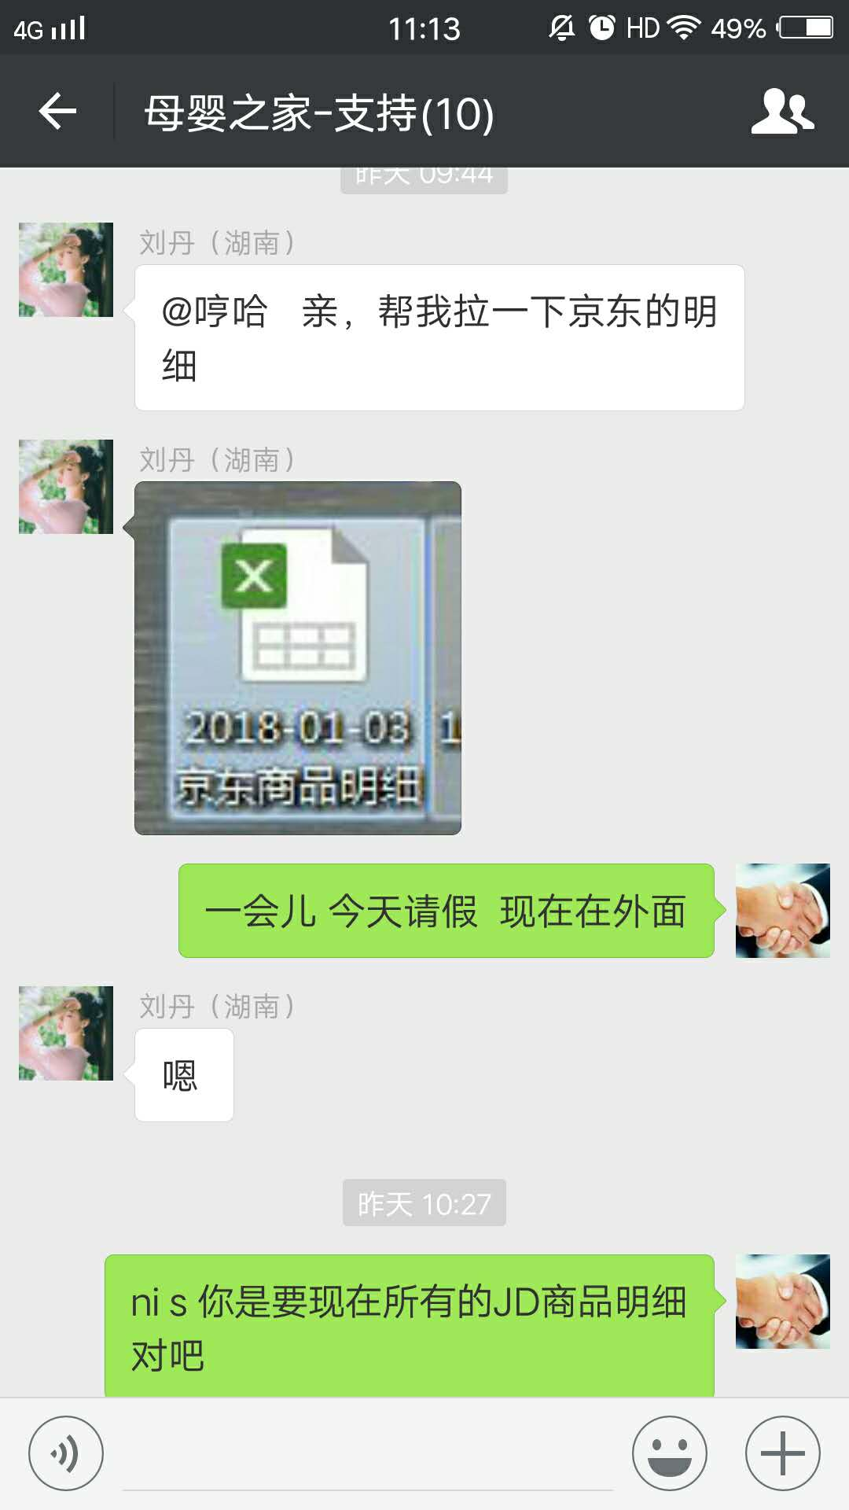

 | 2、处理订单获取不到物流信息 | 雪儿 | 李海涛 | 需求 | 已处理 | 订单导入运单号和物流公司错误

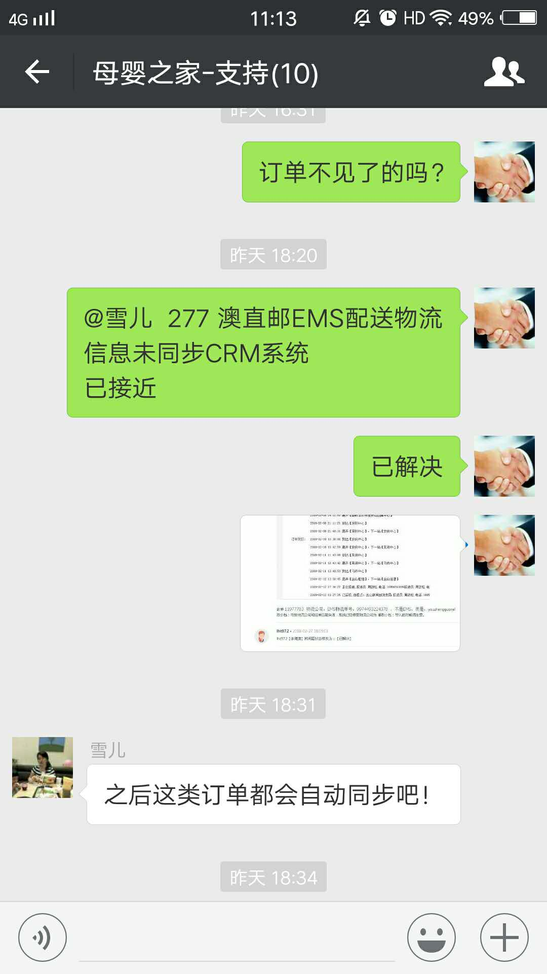
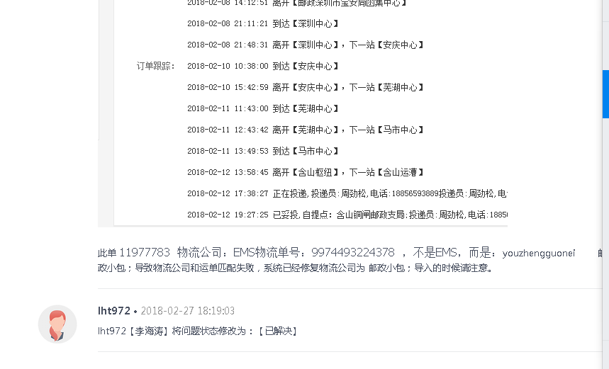

 | 3、JD商品售价和协议价格错误 | 刘丹 | 李海涛 | 咨询 | 已处理 | 京东调整了售价

